Hoja1
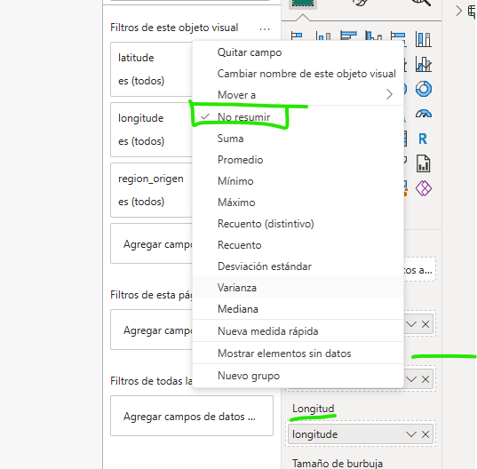
1. En Power BI, haz clic en Transformar datos para abrir el editor de Power Query.
2. En el panel derecho (Pasos aplicados), seleccionar "Navegación". Esto devolverá tus columnas de Longitud y Latitud a formato de texto original, manteniendo el punto visible.
3. Haz clic derecho sobre el encabezado de tu columna de Longitud.
4. Selecciona Cambiar tipo > Usar configuración regional...
5. En la ventana emergente, configura lo siguiente:
• Tipo de datos: Número decimal
• Configuración regional: Selecciona Inglés (Estados Unidos) (u otro idioma que use el punto como decimal).
6. Haz clic en Aceptar. Verás que ahora los puntos se transforman correctamente en comas (o el formato de tu sistema) sin alterar el valor.
7. Repite los pasos del 3 al 6 sobre la columna Latitud.
8. Ir a Opciones de Configuración / Opciones / Seguridad y activar Uso de elementos visuales de mapa y mapa coroplético.
9. En visualizaciones, en Latitud y en Longitud pulsar la flecha hacia abajo y al desplegar seleccionar No Resumir.

Pinchar boton derecho en columnas latitud y longitud -> Navegación->

Cambiar tipo->Número decimal
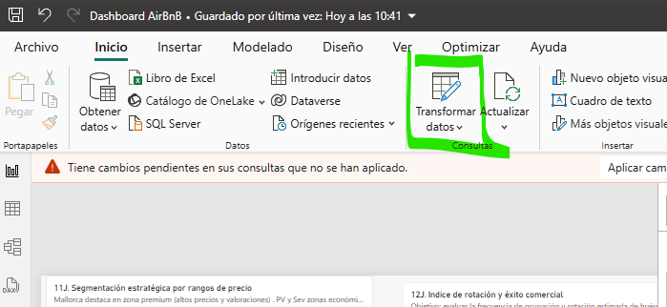
1.-

En Power Query-> boton derecho sobre la cabecera "latitud"-> Vamos a la opción de abajo del todo (Usar configuración decimal)-> Luego: 1) Ponerlo como número decimal y 2) Inglés de Estados Unidos
 | Y se pondrá con ","
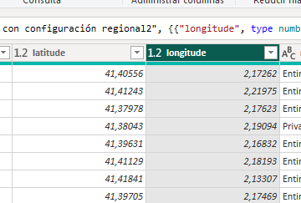

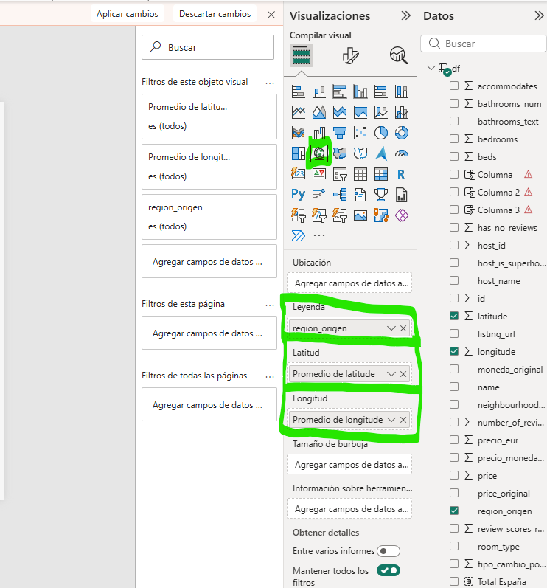

Si falla y el gráfico no carga:
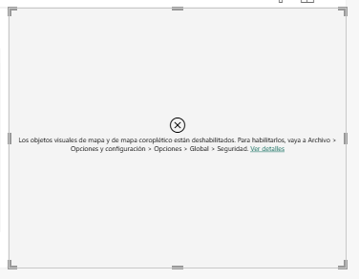

Hay que ir a Archivo-> Opciones y configuración-> Opciones-> Seguridad-> Activar "Elemento visuales de mapa y mapa coroplético"
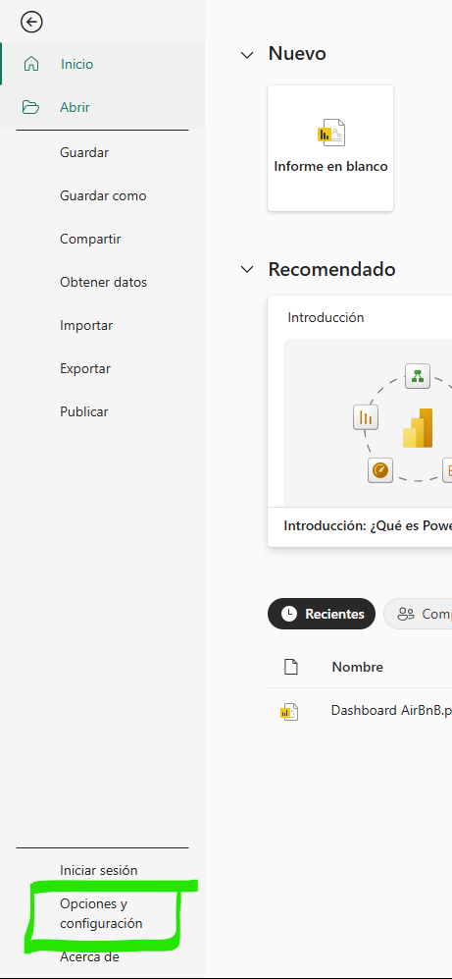
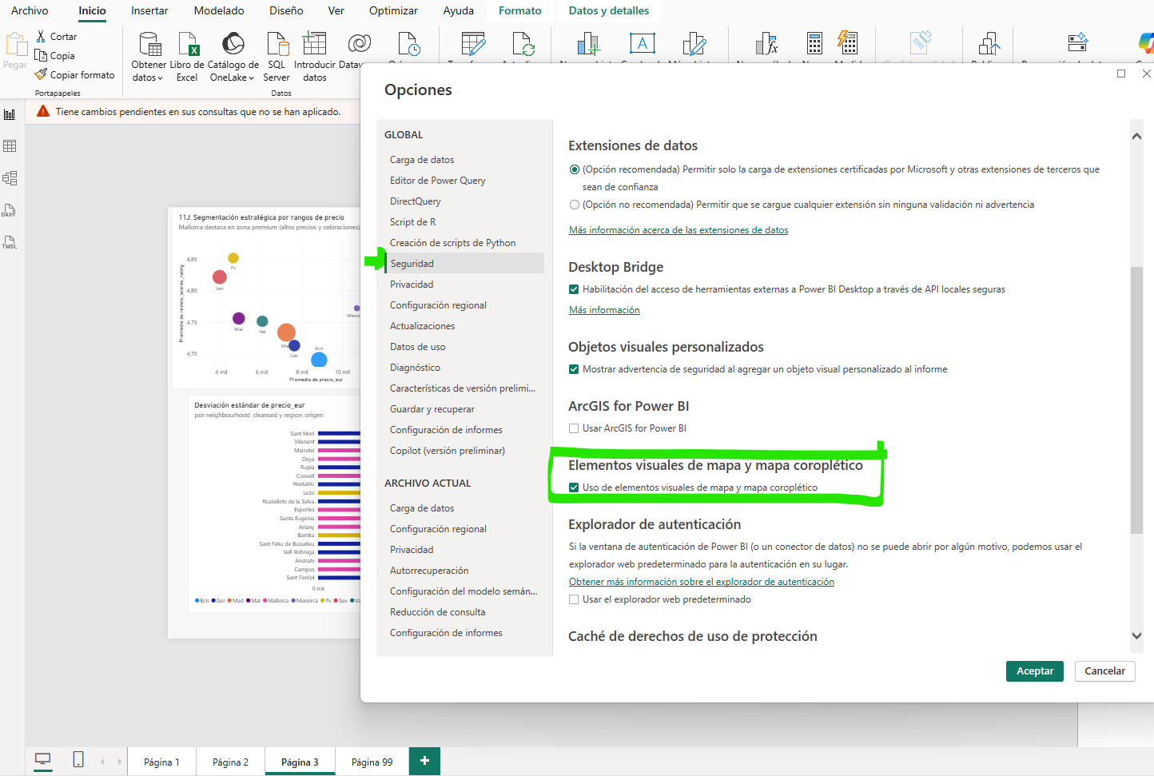

 | Si aun así sigue sin verse el mapa hay que poner "No resumir" en Latitud y Longitud

